상품제안서
글라스네오정테이퍼2호(500ml*2)2조 | 상품코드: S12811

 |  |  |  |  |  | 02-713-8555 | www.synergygift.co.kr
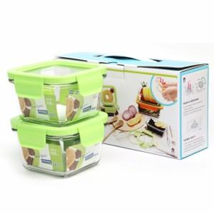

【상세/제작정보】

【인쇄/포장옵션】 | 실크 / 정품케이스(손잡이O)

【공급단가】 | 수량 | 50~ | 300~ | 1,000~ | 2,000~
*VAT별도 | 단가 | 8,100원 | 7,800원 | 7,500원 | 7,200원

【상품 URL】 | https://www.synergygift.co.kr:443/src/goods_detail.php?gdno=9049

